상품제안서
스탠리 어드벤처 빅 그립 비어스타인 709ml 세트 | 상품코드: S29883

 |  |  |  |  |  |  | 02-713-8555 | www.synergygift.co.kr
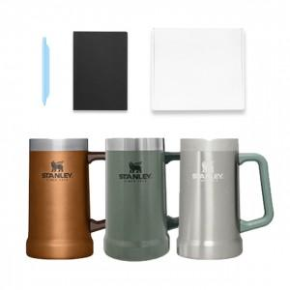

【상세/제작정보】 | <p>※ 뚜껑이 없는 제품입니다.</p>

【인쇄/포장옵션】 | 레이저 / 포장지포장

【공급단가】 | 수량 | 50~ | 100~ | 500~ | 1,000~ | 2,000~
*VAT별도 | 단가 | 28,750원 | 28,290원 | 27,600원 | 26,910원 | 26,450원

【상품 URL】 | https://www.synergygift.co.kr:443/src/goods_detail.php?gdno=29883

